상품제안서
국산 에코백 기본형(컬러) | 상품코드: S16471

 |  |  |  |  |  |  | 02-713-8555 | www.synergygift.co.kr
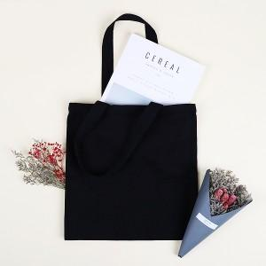

【상세/제작정보】 | <p><span style="font-size: 14pt;">원단색상 -&nbsp;블랙, 네이비, 블루, 카키, 브라운, 진녹색, 와인, 핑크, 차콜</span></p>

【인쇄/포장옵션】 | 실크, 풀칼라 / 포장불가능

【공급단가】 | 수량 | 100~ | 500~ | 1,000~ | 3,000~ | 5,000~
*VAT별도 | 34x34 | 3,700원 | 3,640원 | 3,560원 | 3,420원 | 3,270원
 | 36x36 | 3,700원 | 3,640원 | 3,560원 | 3,420원 | 3,270원

【상품 URL】 | https://www.synergygift.co.kr:443/src/goods_detail.php?gdno=15272

